Dienstnota
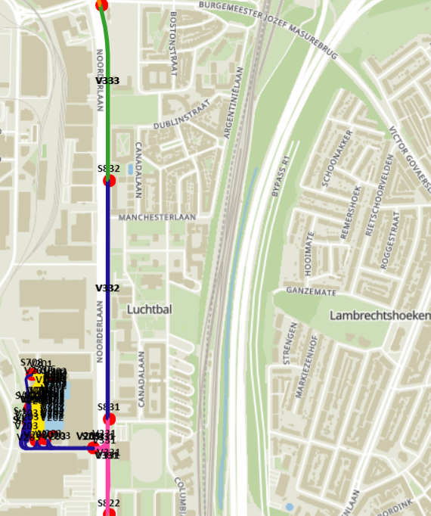
 |  |  | Bericht: Vergunning Traminfrastructuur Zone Oost

 |  |  | ter informatie |  | Ingangsdatum: | 2024-05-01

 |  |  |  |  | geldig t.e.m.: | 2024-05-02

 |  | De Lijn Bovenleiding

Aan: |  | TCC |  |  | Vanwege: | Service Traminfra Antwerpen

Verspreiding:
Afdeling: |  | Traminfra Antwerpen TEMU |  |  | Contactpersooon:
Entiteiten: |  | / |  |  | Dana Winters, Teamcoördinator
Derden: |  | / |  |  | Traminfra Antwerpen
 |  |  |  |  | 0477/98.10.25

Dienstorder (te vermelden bij verdere communicatie):

DL/ANT/TEMU/ |  | GH | / | 202405011

Gelieve contact te nemen met TCC op tel 03/218.13.10 tussen volgende uren om je werken aan te kondigen: |  |  |  |  |  |  | Van: | 23:00:00
 |  |  |  |  |  |  | Tot: | 23:10:00
Algemene info: |  |  |  | DE WERKEN WORDEN STEEDS AAN- EN AFGEMELD AAN TCC OP 03/218.13.10

Datum van: |  |  |  |  | 2024-05-01
Datum tot: |  |  |  |  | 2024-05-02
Uur aanvang:² |  |  |  |  | 1:30:00
Uur einde:² |  |  |  |  | 4:30:00
Naam firma: |  |  |  |  | De Lijn Bovenleiding
Naam werfverantwoordelijke: |  |  |  |  | Eduardo Jovita
GSM werfverantwoordelijke: |  |  |  |  | 0477/953 597
Mail werfverantwoordelijke: |  |  |  |  | eduardo.jovita@delijn.be
Omschrijving opdracht: |  |  |  |  | Monteren Sectie-Isolator
Zone/Locatie van de werken |  |  |  |  | Astrid - Opera + Astrid - Diamant
Werken in de Pre Metro
Spoorbelemmering:
Spoorvoertuig in de metro:
Spanningsloos schakelen bovenleiding:
Spanningsloos schakelen voedingskabels:
Schakelbevoegd Personeel:
Naam Schakelbevoegd Personeel: |  |  |  |  | Eduardo Jovita
Attestnr Schakelbevoegd Personeel:
Ophalen sleutel TCC door aanvrager
²Aanvang - en einduur zijn richttijden, waarbij exploitatie altijd voorrang heeft.

Technische info:

Opdracht voor TCC:

TS |  |  |  | Feeders | Info | Sectiemes | Gekoppelde Feeders
 | Hoofdfeeder |  |  | F332 | Uitschakelen
 | Randfeeder |  |  | F333 | Uitschakelen
 | Randfeeder |  |  | F331 | Uitschakelen

Opdracht voor Technici De Lijn (tweede en/of derde man PM):

TS |  |  |  | Feeders/sectiemessen | Info |  | Hangslotnr DL

 |  |  |  |  | Opmerkingen voor TCC en Technici De Lijn:

Opdracht voor de aanvrager:

Soort schakelaar |  |  |  | schakelaar nummer | Handeling | Info
voedingsmes |  |  |  | V013 | Openen + LoTo
Meten |  |  |  | V013 | Controle Spanning afw
Meten |  |  |  | V011 | Controle Spanning afw
Meten |  |  |  | V012 | Controle Spanning afw
Meten |  |  |  | V015 | Controle Spanning afw
Meten |  |  |  | V101 | Controle Spanning afw
Meten |  |  |  | V102 | Controle Spanning afw
Sectiemes |  |  |  | PM011-013 | Controle Open stand
Sectiemes |  |  |  | PM013-012 | Controle Open stand
Sectiemes |  |  |  | PM013-102A & B | Controle Open stand
Sectiemes |  |  |  | PM101-013 | Controle Open stand
Sectiemes |  |  |  | PM013-015 | Controle Open stand
Sectiemes |  |  |  | PM011-013 | Afbakenen
Sectiemes |  |  |  | PM013-012 | Afbakenen
Sectiemes |  |  |  | PM013-102A & B | Afbakenen
Sectiemes |  |  |  | PM101-013 | Afbakenen
Sectiemes |  |  |  | PM013-015 | Afbakenen
Voedingszone |  |  |  | V013 | Kortsluiten

Opmerkingen voor aanvrager:

Opdracht andere:
Dienst/Firma |  | Omschrijving opdracht

Gino Henderyck
Specialist Traminfra

Afdruk Schakelboek bij uitschakeling bovenleiding/voedingskabels/Tractiestation

V102

V101

Aantal afbakeningen/kegels: |  |  |  |  | 5 kegel(s)
Aantal hangsloten: |  |  |  |  | 1 hangslot(en)
Aantal kortsluitverbindingen: |  |  |  |  | 2 kortsluitverbinding(en)
Stratenplan aangevraagde werfzone.

